Test_Result
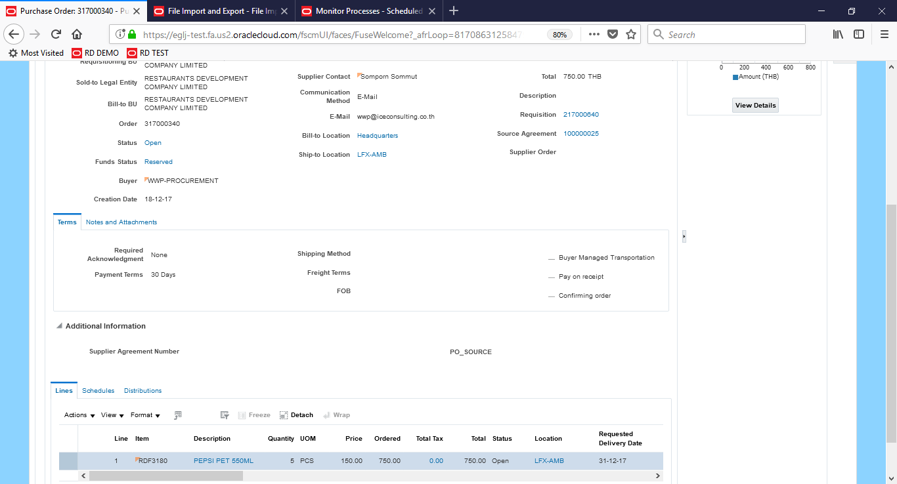
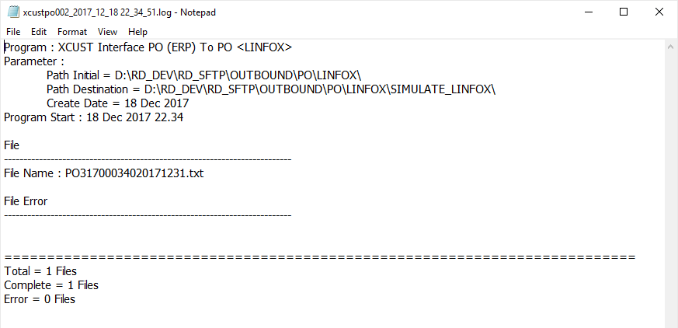
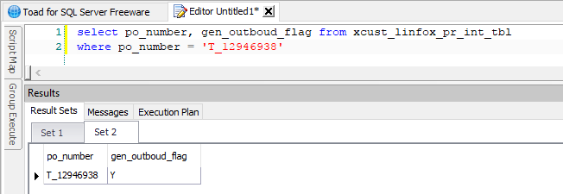
1. Generate PR / PO from PO001 จำนวน 8 รายการ

2. Approved PO ทั้ง 8 ใบ

3. Run PO002 ได้ Output 8 รายการ ตามจำนวน PO

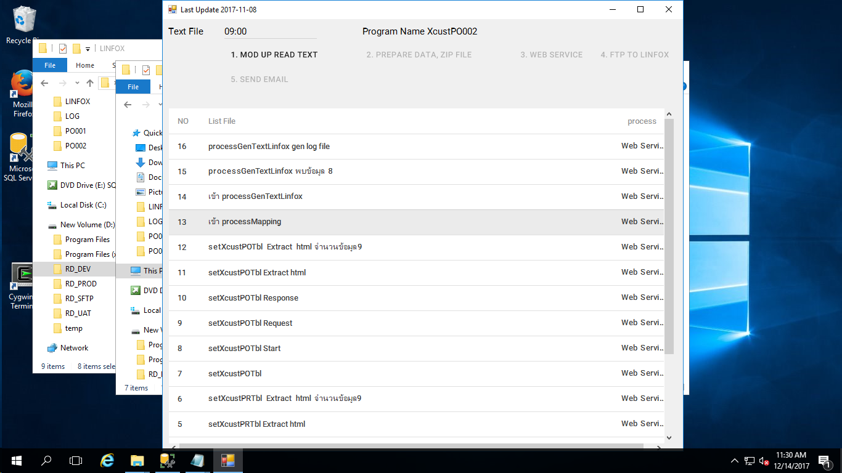

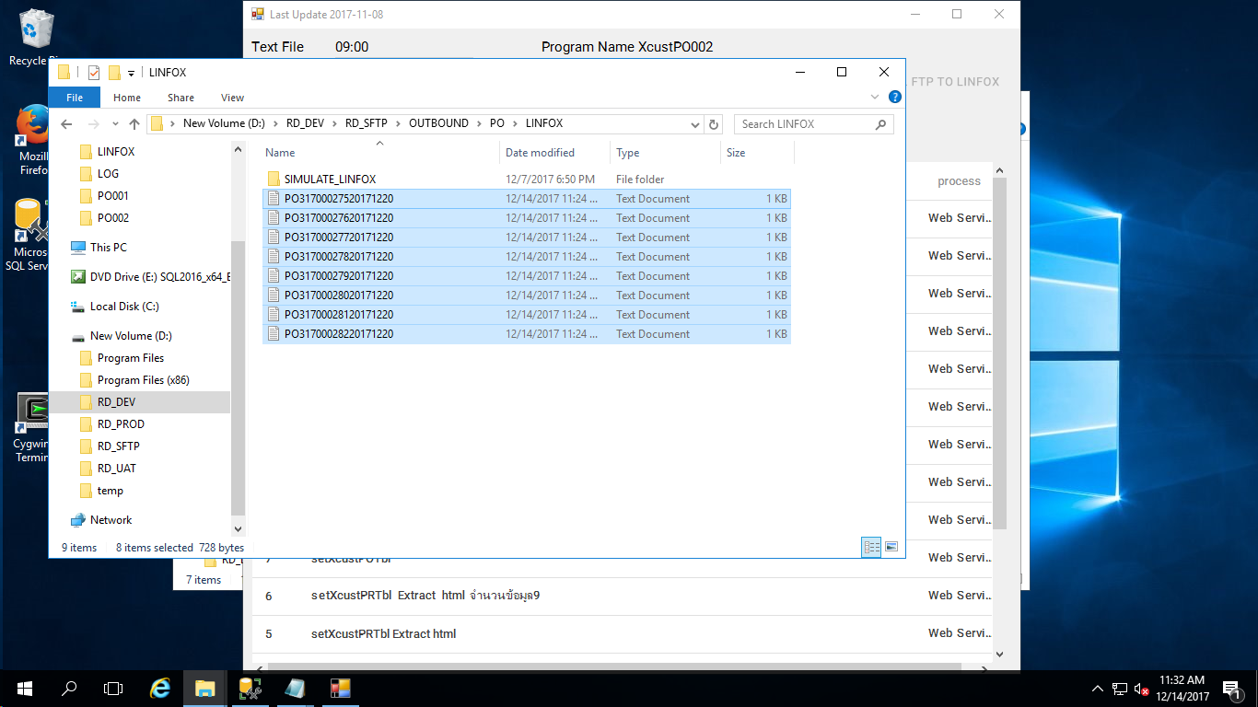

4. ตรวจสอบ Log ไฟล์ พบว่าจำนวน Complete แสดงไม่ถูกต้อง

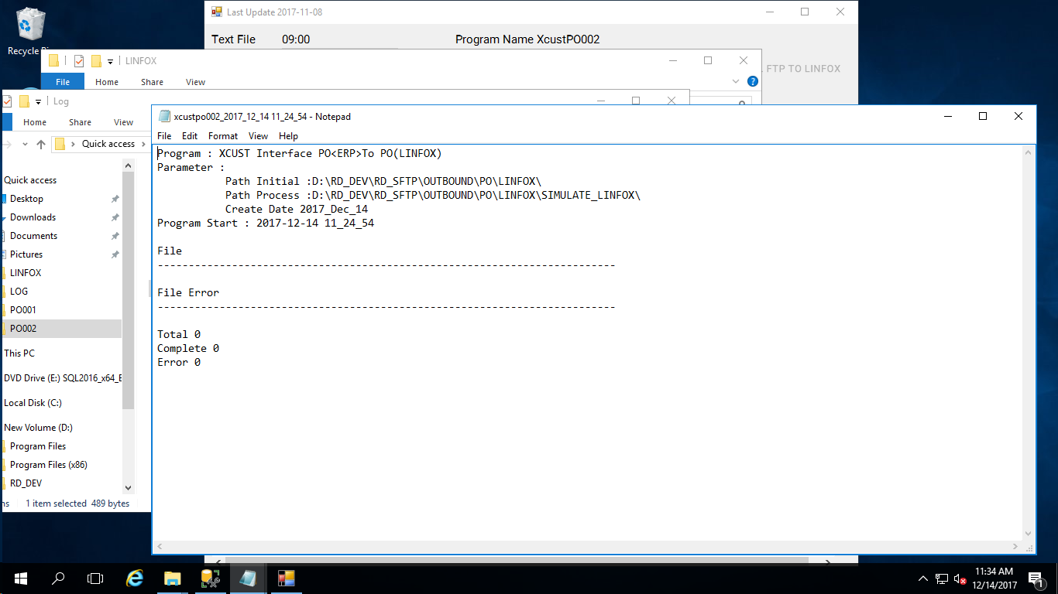

5. ตรวจสอบ Table xcust_PO_TBL ที่ Field GEN_OUTBOUD_FLAG ไม่ stamp

Test Result17122017_1

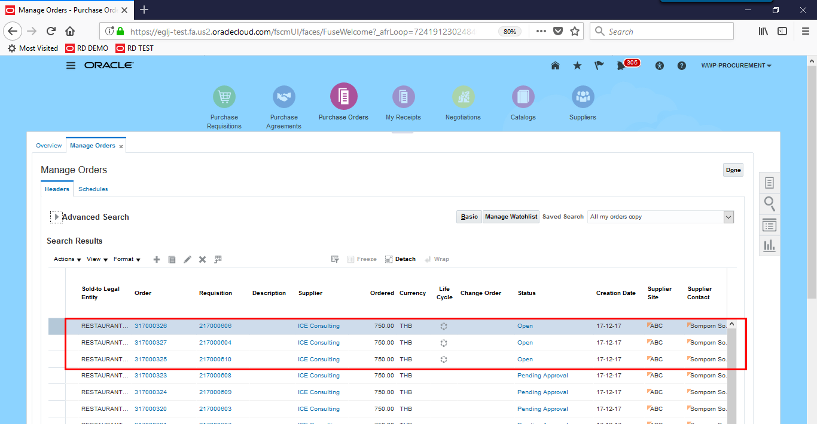

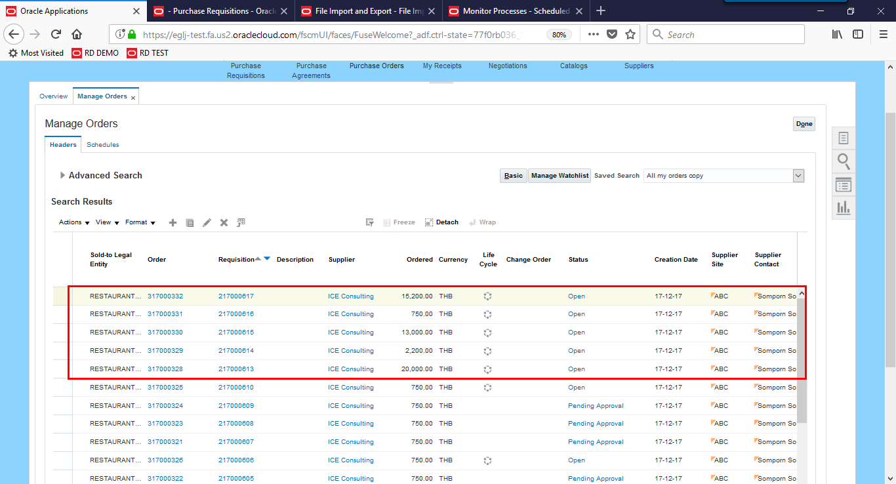

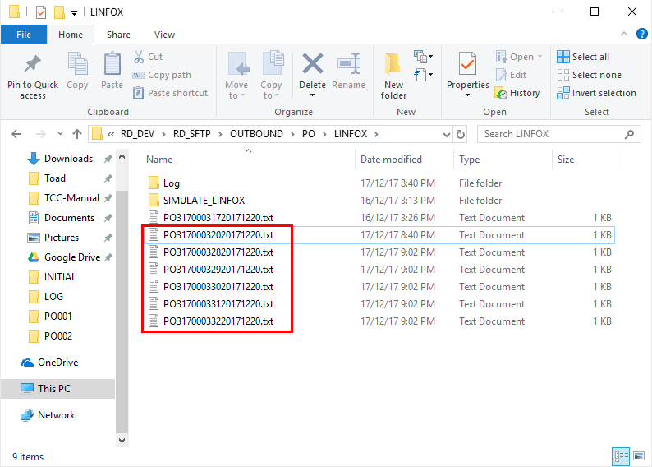

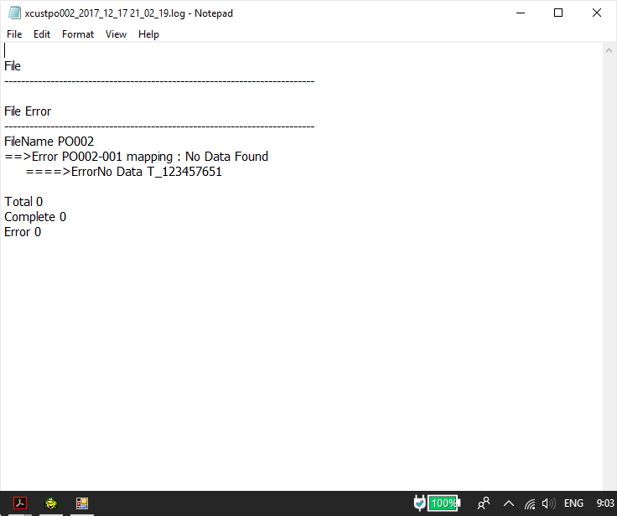

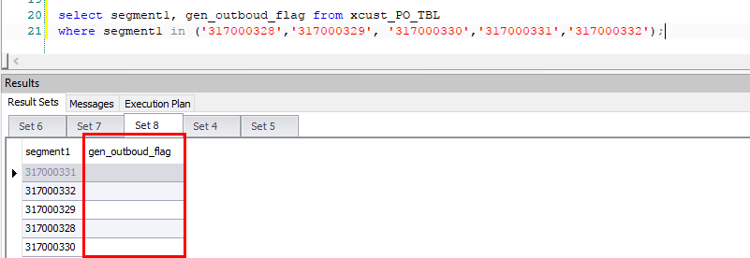

Test Result 18122017_1

Issue1
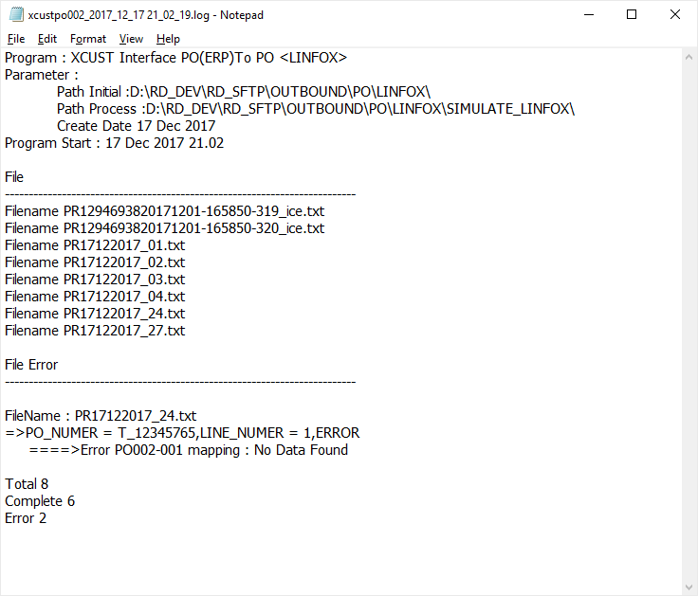
Test Result 17122017_1

Issue2
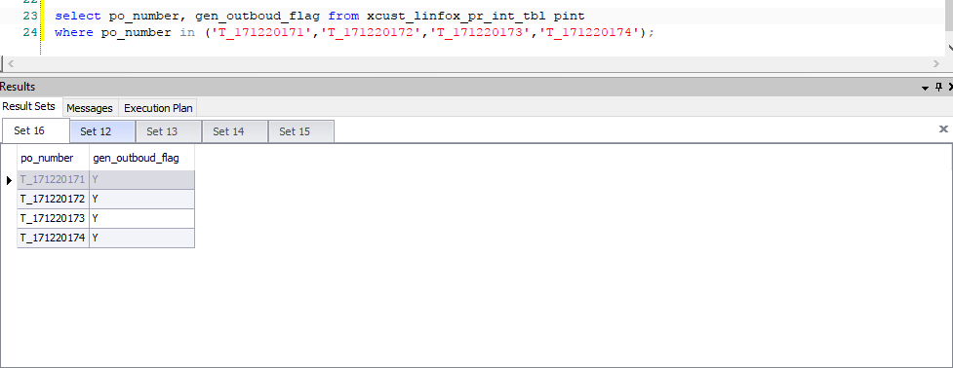
Test Result 17122017_1

Issue3
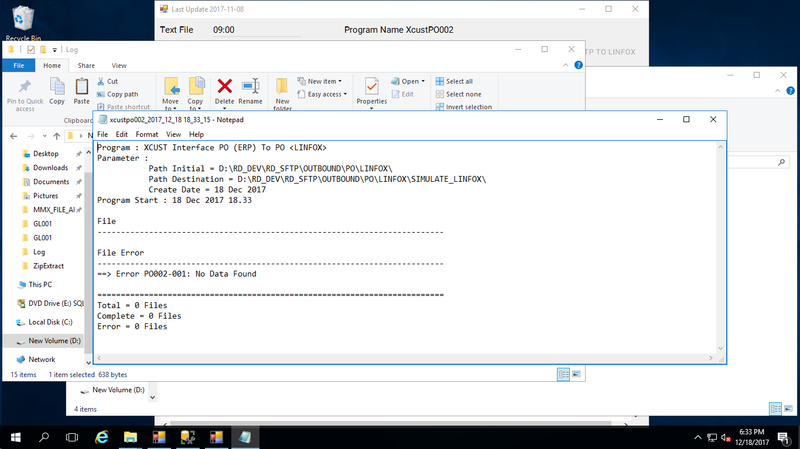
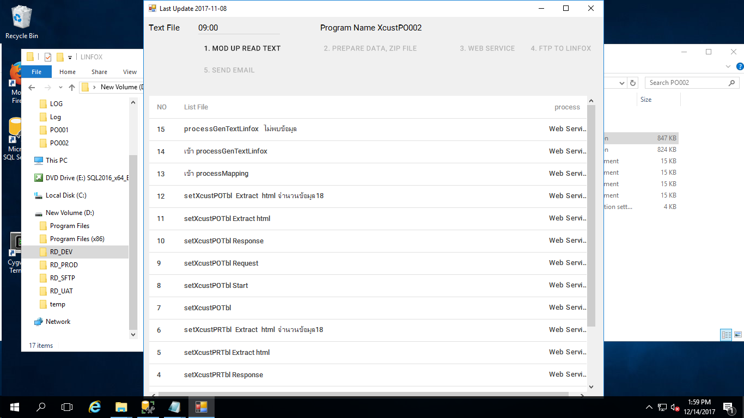

Test Result 17122017_1

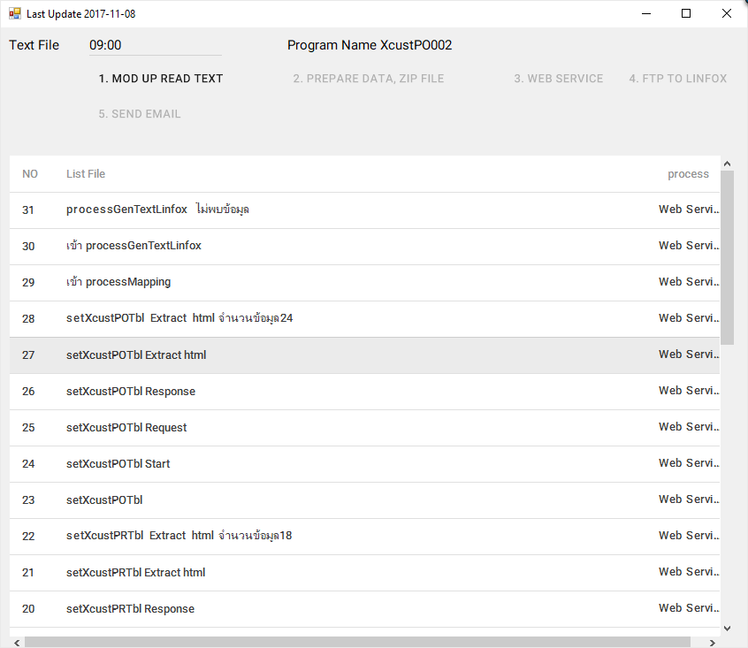

Test Result 18122017_1

Issue4
Location ที่ระบุใน PO
Oracle Cloude > Purchase Order > Manage Order > Lines > Field Location
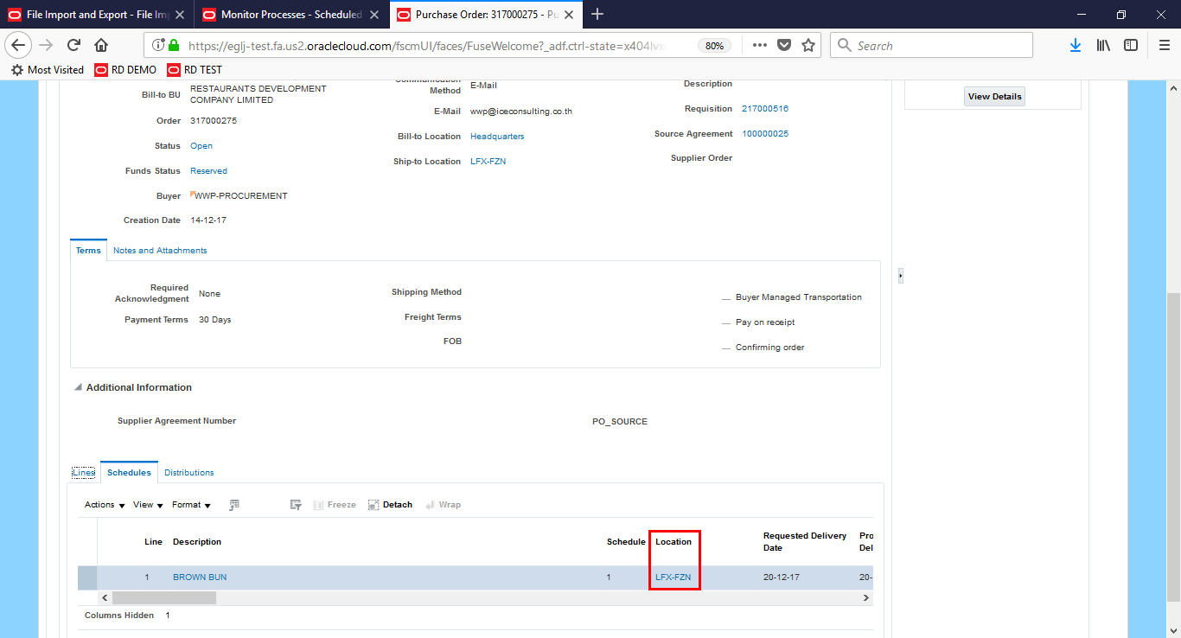

ที่ Map ข้อมูลเพื่อหา Brach/Plant ใน ERP
Subinventory master.ATTRIBUTE1 (FF LINFOX BRACH/PLANT)

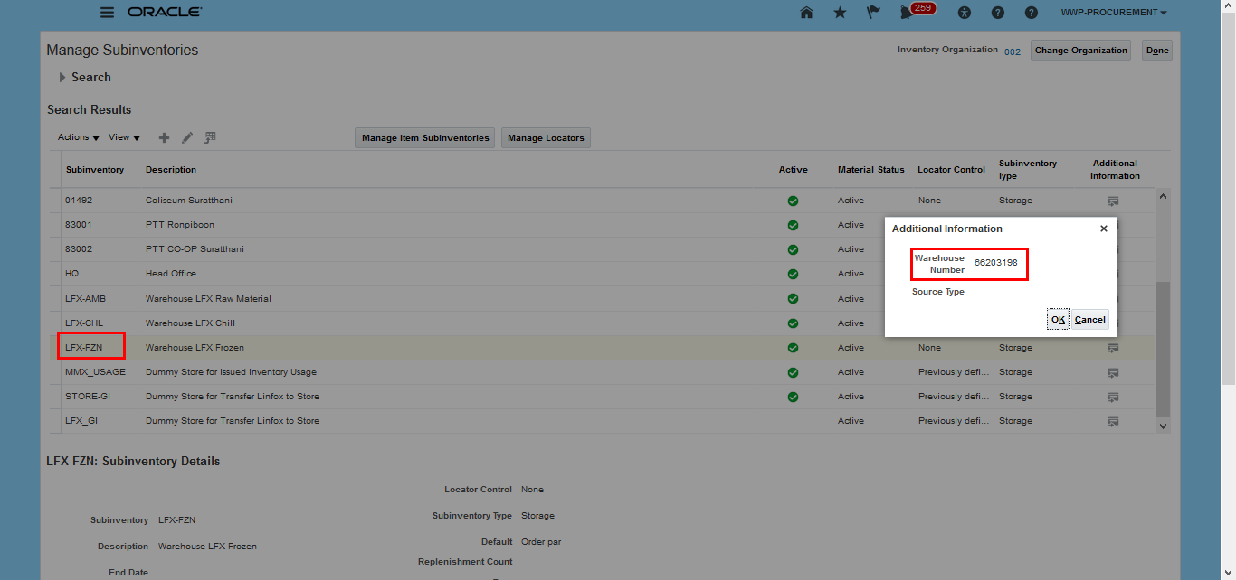

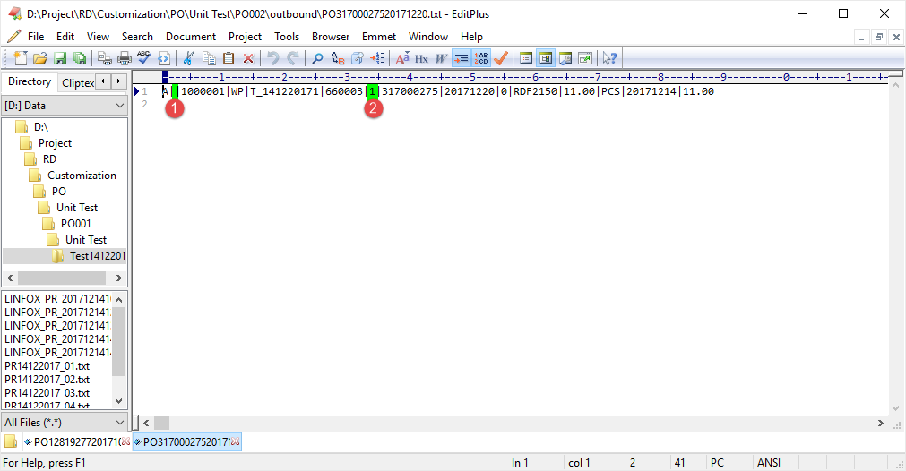

Test Result 17122017_1

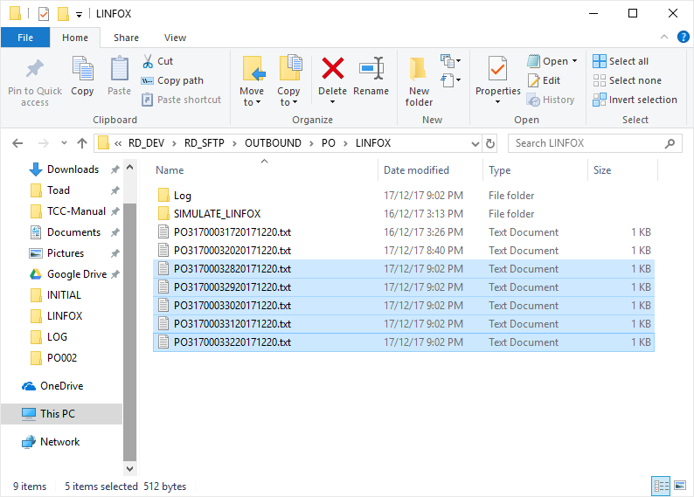

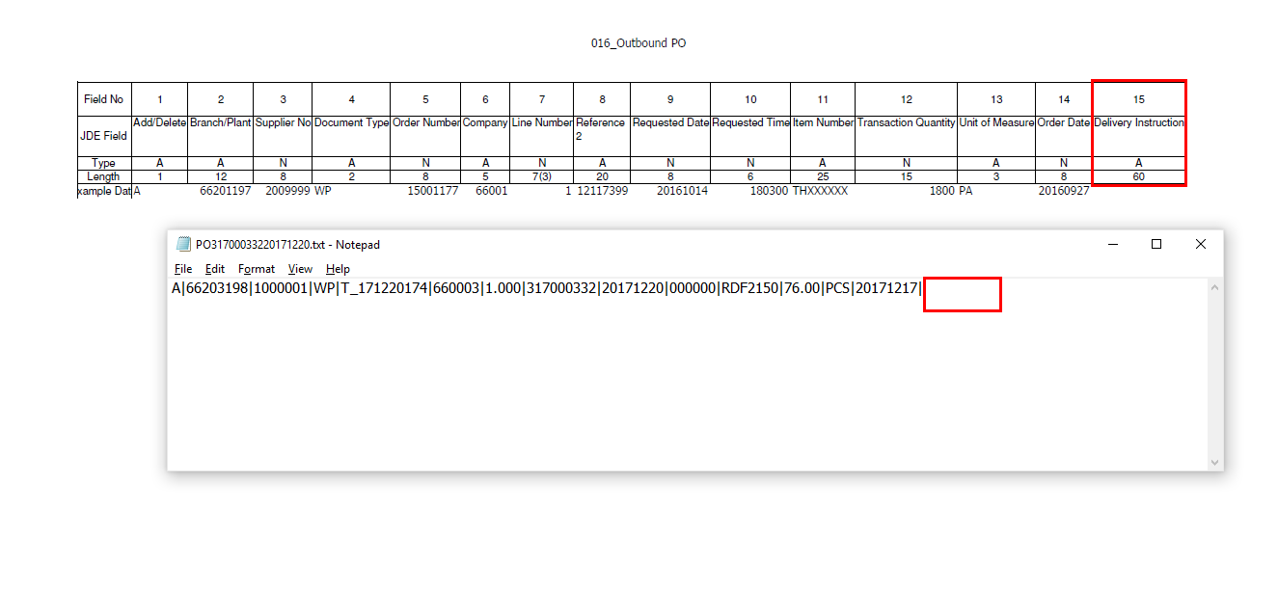

ข้อมูล Delivery Instruction ให้ส่งเป็นค่างว่าง

ตัวอย่างไฟล์ Outbound จริง

Test Result 18122017_1

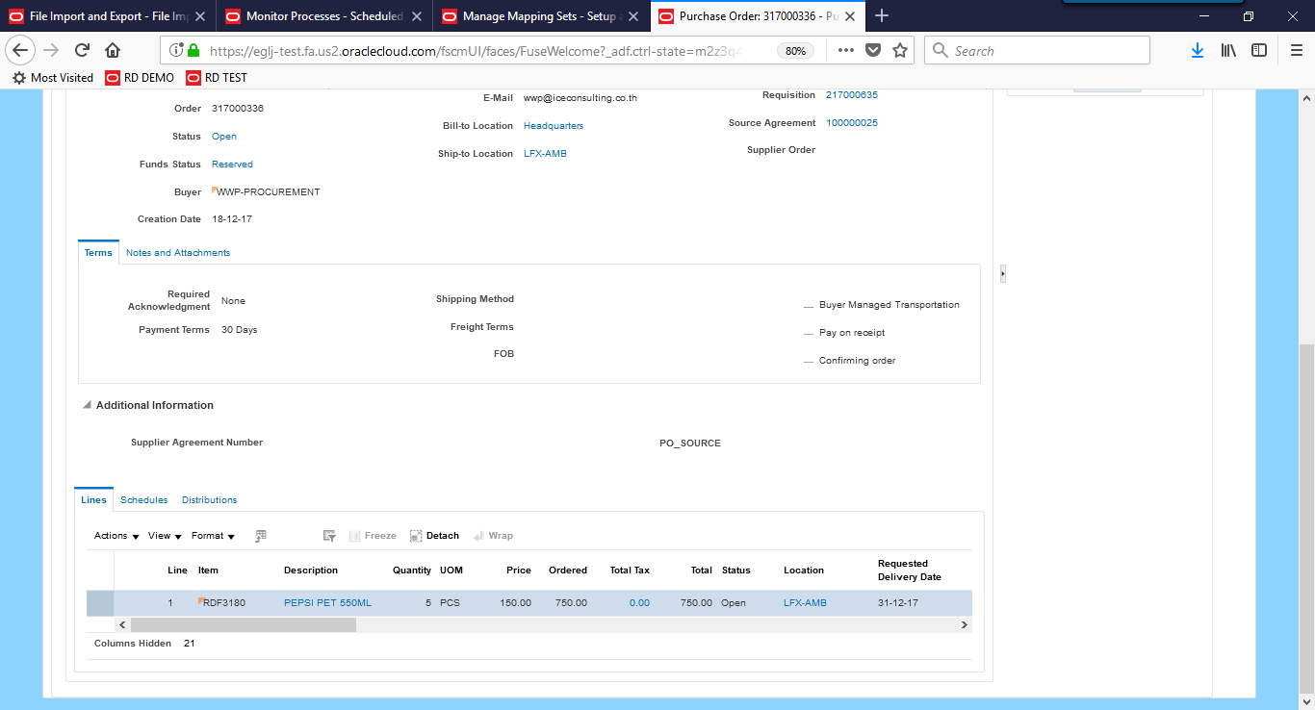

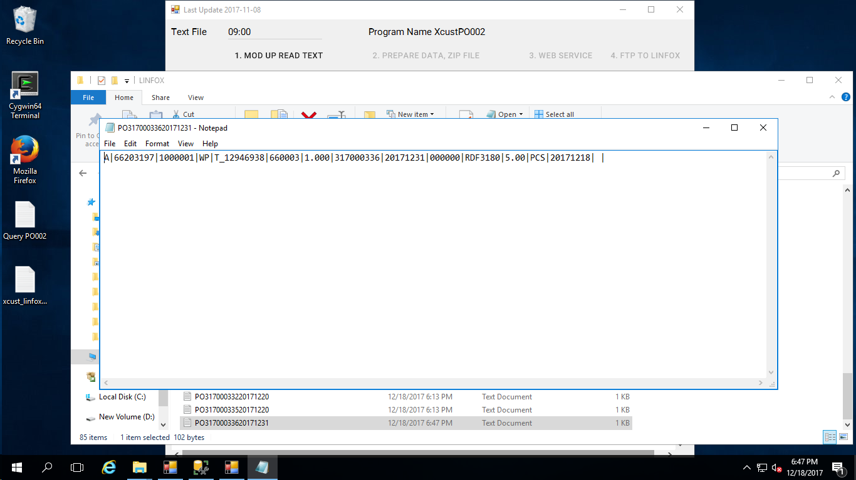

Outbound File จริง 66003

Test Result 18122017_2
File PR จาก PO001

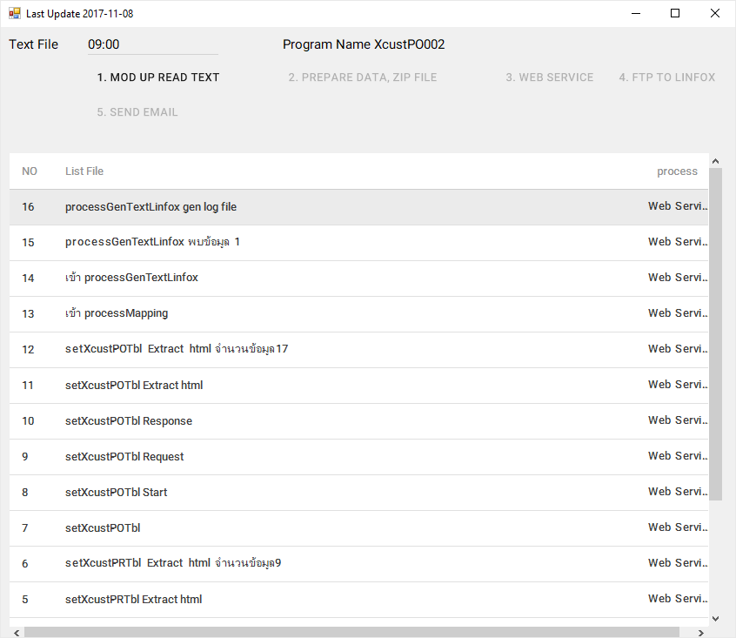

Outbound PO002

